Criar Conta no Site
 |  |  |  | Tipo de teste: | Automatizado
 |  |  |  | Objetivo do teste: | Automatizar o processo de validação de nome e valor do produto
 |  |  |  | Objeto de teste: | Site TOTVS Store , Cypress ,
 |  |  |  | Pré-requisitos para o teste: | 1. Navegador web 2. Acesso à internet
 | Funcionalidade | Condição | Dados de Entrada | Resultado Esperado | Descrição
1 | • Adicionar o produto ao carrinho e validar nome e valor | Usuário clica 2x sobre navegador Google Chrome |  | O navegador é aberto
2 |  | Digitar o endereço do site nos dados de entrada na barra de URL do site | https://totvs.store/ | Acesso a página inicial do site
3 |  | No menu principal,em APPS TOTVS, selecionar "TOTVS Backoffice" |  | Acesso aos apps do TOTVS relacionados à Backoffice | PrintScreen (1)
4 |  | Nos resultados encontrados, buscar por "Meu Coletor de Dados" e clicar sobre o mesmo |  | O usuário é redirecionado | PrintScreen (2)
5 |  | Clicar em compre agora |  | Uma aba é aberta para selecionar a quantidade de Ids para a compra | PrintScreen (3)
6 |  | Quantidade para compra: 1 e Clicar em próximo |  | De acordo com a quantidade selecionada o valor da compra vai se alterando | PrintScreen (4)
7 |  | Clicar em colocar no carrinho |  | Usuário é redirecionado para a página do carrinho de compras | PrintScreen (5)
8 |  | Verificar o nome e o valor no carrinho, se os dados conferem com os da tela do produto | Nome: Meu Coletor de Dados Valor: R$155,66 | Deve ser exatamente igual tanto o nome quanto o preço do produto na página de informações do item quanto no carrinho de compras. Resultado: Positivo | PrintScreen (6)

PrintsScreen de evidência de sucesso :
 | 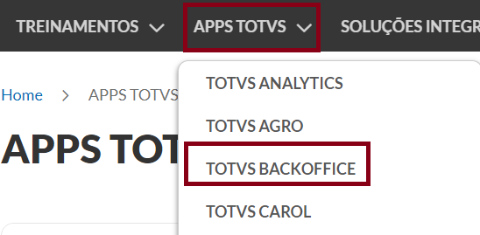 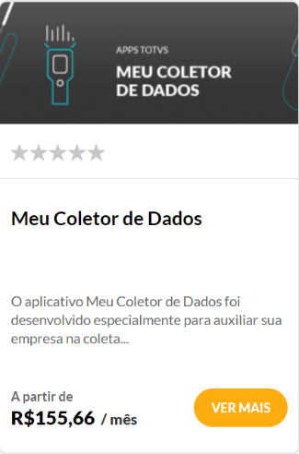  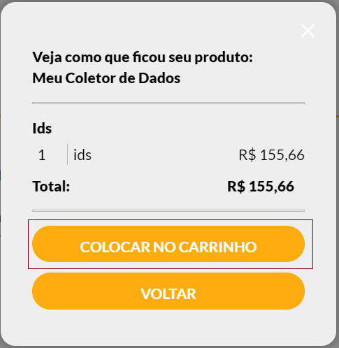 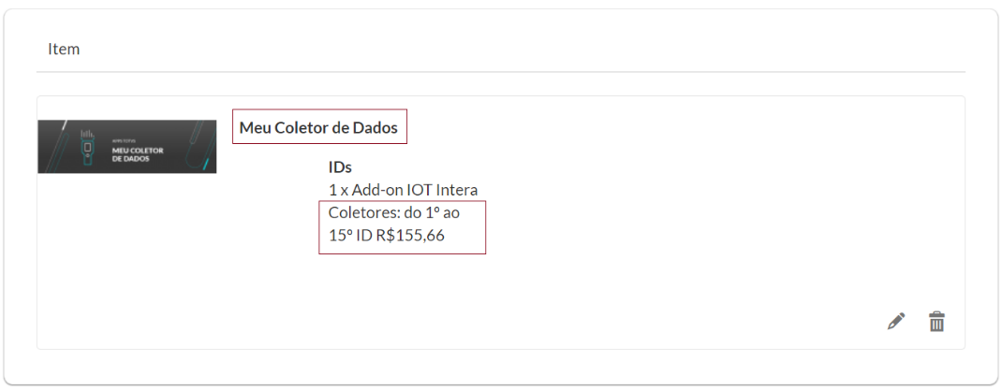 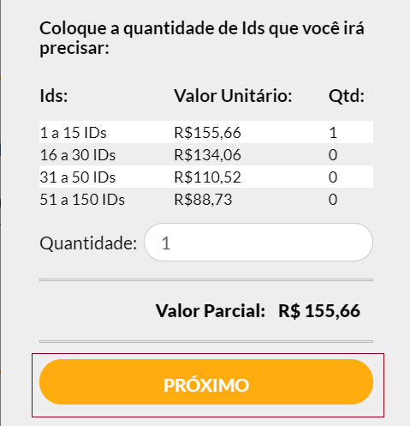
PrintScreen(1)
PrintScreen(2)
PrintScreen(3)
PrintScreen(4)

PrintScreen(5)
PrintScreen(6)

